รายงาน
ตัวอย่างใบเสนอราคของ บริษัท

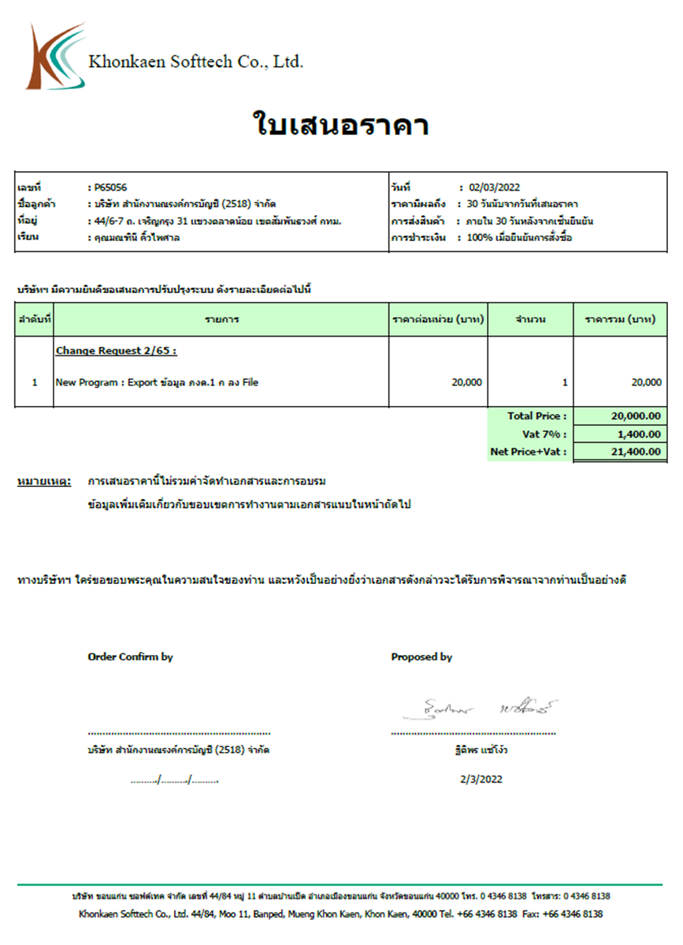
 | หัวรายงาน เหมือนใน ORDER/ INVOICE
 | เพิ่มเลขหน้า 1/1
 | ราคามีผลถึง
 |  | ถ้าระบุเป็นวันที่ รายงานจะแสดง "วันที่"
 |  | ถ้าระบุจำนวนวัน รายงานจะแสดงเป็น "XX วันนับจากวันที่เสนอราคา"
 | เรียน | qo_master.contact_name
 | การชำระเงิน | รายละเอียดการชำระเงิน payment_detail

 | หัวเรื่อง | qo_master.qo_title
 |  | เช่น Change Request 2/65
 | รายการ | ชื่อสินค้า / บริการ + item_desc
 | ราคาต่อหน่วย | ราคาเสนอขาย (u_price_ex)
 | จำนวน | qty
 | total price | qo_master.total_amt
 | ท้ายรายงานมี 2 แบบ
 |  | ไม่แสดง VAT | ตัดบรรทัดคำนวณ VAT ออก
 |  | แสดง VAT | คำนวฯ VAT ตามประเภท VAT ที่ส่งพารามิเตอร์มา
 | เพิ่มข้อมูลส่วนลดด้วย เหมือน ORDER / INVOICE
 | ขอเพิ่มคำอ่านยอดเงิน NET Price

 | หมายเหตุ: | qo_master.qo_remark

 | คำลงท้าย | qo_master.letter_closing

 | ลายเซนต์มี 2 ช่อง

 | วิธีคิดภาษี
 | include VAT | gross | disc | net | vat | tota_amt
 |  | 12000000.00 | 1200000.00 | 10800000.00 | 706542.06 | 10800000.00
 |  |  |  | 10093457.94
 | exclude VAT | gross | disc | net | vat | tota_amt
 |  | 12000000.00 | 1200000.00 | 10800000.00 | 756000.00 | 11556000.00

 | non VAT | gross | disc | net | vat | tota_amt
 |  | 12000000.00 | 1200000.00 | 10800000.00 | 0.00 | 10800000.00

 | ข้อมูลบริษัทตัดส่วนท้ายรายงานออก ไปอยู่ส่วนหัวแล้ว

